G1NVR仕様
write
read
 | BIN(SRAM)
 |  |  |  | PC
原始データ |  | 原始データ | 原始データ

 |  |  |  | NVR画面

 |  |  |  | histreadツール

G3NVR構想仕様
 | DB(SD)
 |  | データテーブル

power on時
SDからN件を読み取り
2時間毎にSDへ最新N件を書き込む

write
read
 | DB(RAM)
 |  |  |  | PC
原始データ |  | データテーブル | 原始データ

 |  |  |  | NVR画面

 |  | ビューテーブル

 |  |  |  | histreadツール

完成した機能
 | DB(SD)
 |  | データテーブル

power on時
SDからN件を読み取り
T時間毎にSDへ新いデータを書き込む
 |  |  | ※N=10件
 |  |  | ※T=2min

write
read
 | DB(RAM)
 |  |  |  | PC
原始データ |  | データテーブル | 原始データ

 |  |  |  | NVR画面

 |  | ビューテーブル

 |  |  |  | histreadツール

入出力履歴DB構成
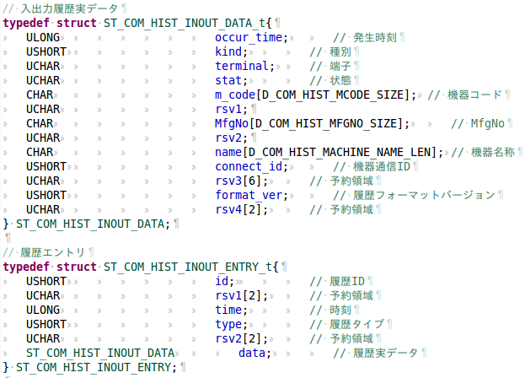
原始データ：

DB構成： | hist_inout.bin

 |  | HIST_InOut_Tbl_v1
 |  | データ保存用テーブル

 |  | HIST_InOut_type_Tbl_v1
 |  | 文字列化用テーブル

 |  | HIST_InOut_show_View_v1
 |  | ビュー用テーブル

データ保存用テーブルの構成：
 | col | id |  | occur_time | type | kind | terminal | stat | m_code | MfgNo | name | connect_id | format_ver
 | data type | INTEGER PRIMARY KEY |  | INT | INT | INT | INT | INT | TEXT | TEXT | TEXT | INT | INT

文字列化用テーブルの構成：
 | col | type | type_name | terminal | terminal_name |  | stat | stat_name
 | data type | INT | TEXT | INT | TEXT |  | INT | TEXT
 | data | 8193 | 接点入力1 | 1 | 端子1 |  | 0 | 非検知
 |  | 8193 | 接点入力1 | 1 | 端子1 |  | 1 | 検知
 |  | 8195 | 接点入力2 | 2 | 端子2 |  | 0 | 非検知
 |  | 8195 | 接点入力2 | 2 | 端子2 |  | 1 | 検知
 |  | 8449 | 接点出力1 | 1 | 端子1 |  | 0 | OFF
 |  | 8449 | 接点出力1 | 1 | 端子1 |  | 1 | ON
 |  | 8451 | 接点出力2 | 2 | 端子2 |  | 0 | OFF
 |  | 8451 | 接点出力2 | 2 | 端子2 |  | 1 | ON

ビュー用テーブルの構成：
 | col | id |  | occur_time | type | kind | terminal | stat | m_code | MfgNo | name | type_name |  | terminal_name | stat_name
 | data type | INTEGER PRIMARY KEY |  | TEXT | INT | INT | INT | INT | TEXT | TEXT | TEXT | TEXT |  | TEXT | TEXT

操作履歴DB構成
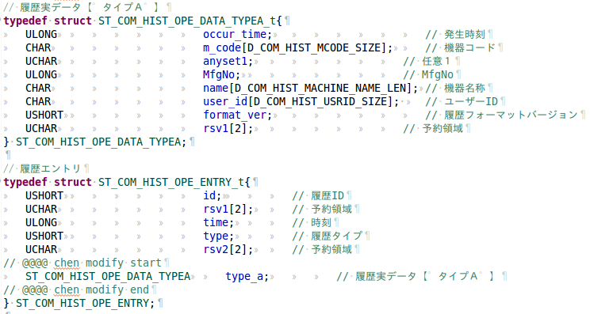
原始データ：

DB構成： | hist_op.bin

 |  | HIST_Ope_Tbl_v1
 |  | データ保存用テーブル

 |  | HIST_Ope_type_Tbl_v1
 |  | 文字列化用テーブル

 |  | HIST_Ope_show_View_v1
 |  | ビュー用テーブル

データ保存用テーブルの構成：
 | col | id |  | occur_time | type | m_code | anyset1 | MfgNo | name | user_id | format_ver
 | data type | INTEGER PRIMARY KEY |  | INT | INT | TEXT | INT | INT | TEXT | TEXT | INT

文字列化用テーブルの構成：
 | col | type | type_name | anyset1 | anyset1_name
 | data type | INT | TEXT | INT | TEXT
 | data | 16389 | ロック | 1 | 本体ボタン
 |  | 16389 | ロック | 2 | リモコン
 |  | 16389 | ロック | 3 | SET
 |  | 16389 | ロック | 4 | IXログイン
 |  | 16389 | ロック | 5 | IXログアウト
 |  | 16389 | ロック | 6 | リモート
 |  | 16391 | ロック解除 | 1 | 本体ボタン
 |  | 16391 | ロック解除 | 2 | リモコン
 |  | 16391 | ロック解除 | 3 | SET
 |  | 16391 | ロック解除 | 4 | IXログイン
 |  | 16391 | ロック解除 | 5 | IXログアウト
 |  | 16391 | ロック解除 | 6 | リモート
 |  | 16385 | ログイン | 0
 |  | 16387 | ログアウト | 0
 |  | 16395 | 記録切替 | 1 | 有効
 |  | 16395 | 記録切替 | 2 | 無効
 |  | 16397 | ブックマーク | 1 | ライブ時
 |  | 16397 | ブックマーク | 2 | 再生時
 |  | 16649 | リモートイベント | 0
 |  | 16393 | アクセス | 0

データ保存用テーブルの構成：
 | col | id |  | occur_time | type | m_code | anyset1 | MfgNo | name | user_id | type_name | anyset1_name
 | data type | INTEGER PRIMARY KEY |  | TEXT | INT | TEXT | INT | INT | TEXT | TEXT | TEXT | TEXT

メニュー操作履歴DB仕様
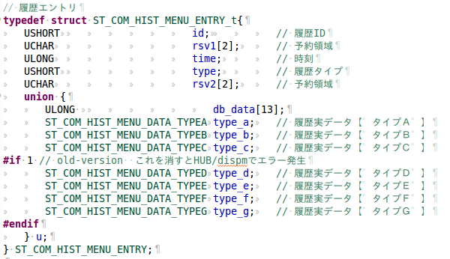
原始データエントリ：

DB構成： | hist_menu.bin

 |  |  |  |  |  | HIST_Menu_ctrl_v1
 |  |  |  |  |  | ID管理用テーブル

 |  | HIST_Menu_TypeA_v1 |  | HIST_Menu_TypeB_v1 |  |  |  | HIST_Menu_TypeC_v1 |  |  |  | HIST_Menu_TypeD_v1
 |  | TypeAデータ保存用テーブル |  | TypeBデータ保存用テーブル |  |  |  | TypeCデータ保存用テーブル |  |  |  | TypeDデータ保存用テーブル

 |  | HIST_Menu_type_Tbl_v1 |  | HIST_Menu_dtl1_Tbl_v1 |  |  |  | HIST_Menu_dtl2_Tbl_v1 |  |  |  | HIST_Menu_dtl3_Tbl_v1
 |  | type文字列化用テーブル |  | details1文字列化用テーブル |  |  |  | details2文字列化用テーブル |  |  |  | details3文字列化用テーブル

 |  | HIST_View_TypeA_v1 |  | HIST_View_TypeB_v1 |  |  |  | HIST_View_TypeC_v1 |  |  |  | HIST_View_TypeD_v1
 |  | TypeAビュー用テーブル |  | TypeBビュー用テーブル |  |  |  | TypeCビュー用テーブル |  |  |  | TypeDビュー用テーブル

 |  |  |  |  |  | HIST_Menu_show_View_v1
 |  |  |  |  |  | ビュー用テーブル

ID管理用テーブルの構成：
 | col | id
 | data type | INTEGER PRIMARY KEY

メニュー操作履歴文字列化テーブルの構成

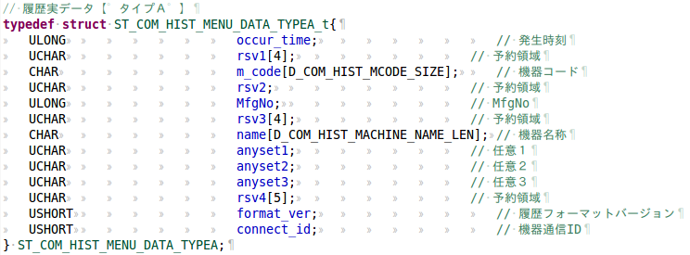
原始データtypeA：

TypeAデータ保存用テーブルの構成：
 | col | id | occur_time | type | m_code | MfgNo | name | anyset1 | anyset2 | anyset3 | format_ver | connect_id
 | data type | INTEGER PRIMARY KEY | INT | INT | TEXT | INT | TEXT | INT | INT | INT | INT | INT
 |  |  |  |  |  |  |  |  |  |  |  |  | 文字列化
TypeAビュー用テーブルの構成： |  |  |  |  |  |  |  |  |  |  |  |  | 同じ内容
 | col | id | occur_time | m_code | MfgNo | name | type_name | details1_name |  | details2_name |  | details3_name
 | data type | INTEGER PRIMARY KEY | TEXT | TEXT | INT | TEXT | TEXT | TEXT |  | TEXT |  | TEXT

原始データtypeB：

TypeBデータ保存用テーブルの構成：
 | col | id | occur_time | type | m_code | init_kind | MfgNo | name | obj_machine |  | format_ver | connect_id
 | data type | INTEGER PRIMARY KEY | INT | INT | TEXT | INT | INT | TEXT | TEXT |  | INT | INT
 |  |  |  |  |  |  |  |  |  |  |  |  | 文字列化
TypeBビュー用テーブルの構成： |  |  |  |  |  |  |  |  |  |  |  |  | 同じ内容
 | col | id | occur_time | m_code | MfgNo | name | type_name | details1_name |  | details2_name |  | details3_name
 | data type | INTEGER PRIMARY KEY | TEXT | TEXT | INT | TEXT | TEXT | TEXT |  | TEXT |  | NULL

原始データtypeC：

TypeCデータ保存用テーブルの構成：
 | col | id | occur_time | type | MfgNo | opr_code | m_code | name | preVersion | currVersion | format_ver | connect_id
 | data type | INTEGER PRIMARY KEY | INT | INT | INT | TEXT | TEXT | TEXT | TEXT | TEXT | INT | INT
 |  |  |  |  |  |  |  |  |  |  |  |  | 文字列化
TypeCビュー用テーブルの構成： |  |  |  |  |  |  |  |  |  |  |  |  | 同じ内容
 | col | id | occur_time | m_code | MfgNo | name | type_name | details1_name |  | details2_name |  | details3_name
 | data type | INTEGER PRIMARY KEY | TEXT | TEXT | INT | TEXT | TEXT | TEXT |  | TEXT |  | TEXT

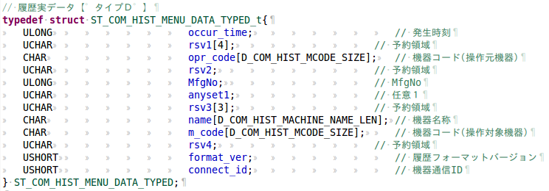
原始データtypeD：

TypeCデータ保存用テーブルの構成：
 | col | id | occur_time | type | opr_code | MfgNo | anyset1 | name | m_code | format_ver | connect_id
 | data type | INTEGER PRIMARY KEY | INT | INT | TEXT | INT | INT | TEXT | TEXT | INT | INT
 |  |  |  |  |  |  |  |  |  |  |  |  | 文字列化
TypeCビュー用テーブルの構成： |  |  |  |  |  |  |  |  |  |  |  |  | 同じ内容
 | col | id | occur_time | m_code | MfgNo | name | type_name | details1_name |  | details2_name |  | details3_name
 | data type | INTEGER PRIMARY KEY | TEXT | TEXT | INT | TEXT | TEXT | TEXT |  | TEXT |  | NULL

ビュー用テーブルの構成：
 | id順番でTypeA、TypeB、TypeC、TypeDビュー用テーブルの統合です。
 | col | id | occur_time | m_code | MfgNo | name | type_name | details1_name |  | details2_name |  | details3_name
 | data type | INTEGER PRIMARY KEY | TEXT | TEXT | INT | TEXT | TEXT | TEXT |  | TEXT |  | TEXT

